contactform 7
### ⓪ ショートコードを取得
```
管理画面 → お問い合わせ → フォーム一覧
→ [contact-form-7 id="xxxx" title="コンタクトフォーム1"] をコピー
```

### ➀ PHPファイルに組み込む

// page-contact.php
<?php echo do_shortcode('[contact-form-7 id="xxxx"]'); ?>
```
- `do_shortcode()` = ショートコードをHTMLに変換して出力する関数

```php | 以下を // page-contact.phpに書き込む （<main>,<section>の↓）
<div class="form_wrap">
<!-- <form action=""> -->
<?php echo do_shortcode('[contact-form-7 id="XXX"]') ?>

</div>
```

### ➁ CSSを当てる（reset.cssに注意）
reset.cssで `input, textarea` がリセットされているとCF7の入力欄が見えなくなる。
```php
if (is_page('contact')) {
wp_enqueue_style('contact7', get_template_directory_uri() . '/css/contact7.css');
}
```
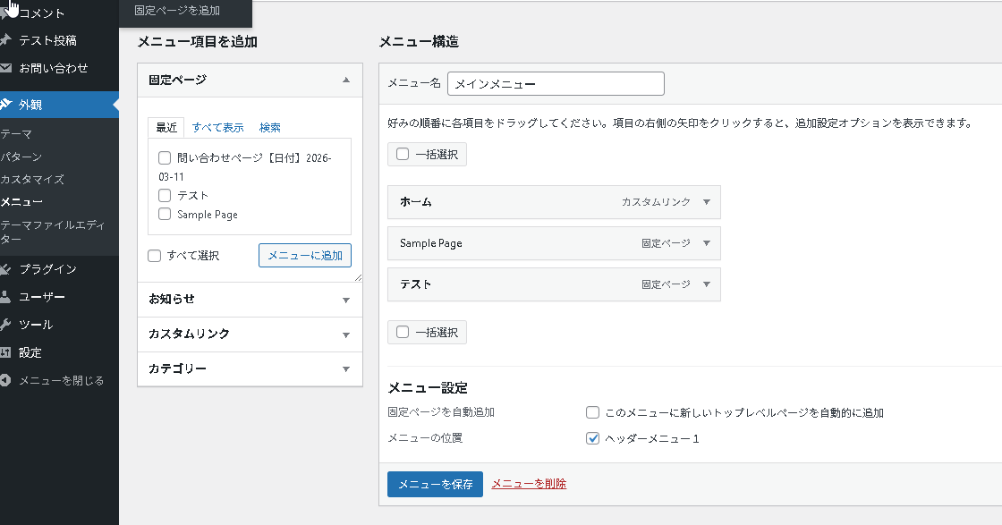
### ③ メニューの「場所」を登録する
// functions.php （一番↓のほうでよい。）
register_nav_menus(array(
'header-menu' => 'ヘッダーメニュー1',
));
}
add_action('after_setup_theme', 'my_theme_setup');

### 保存したあと、WordPress の管理画面を**再読み込み（リフレッシュ）**してください

 |  | ここに登録した名前表示される。

contactform 7（コンタクトフォームの編集）
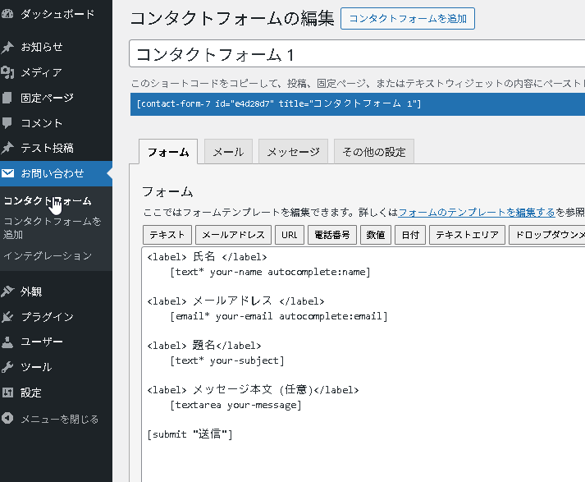
### フォームテンプレートの書き方（管理画面）
```
# ✅ 正しい書き方（ラベルと入力欄を分ける）
<label> 氏名 </label>
[text* your-name autocomplete:name]

<label> メールアドレス </label>
[email* your-email autocomplete:email]

[submit "送信"]

# ❌ 間違い（labelの中に入力欄を入れると表示が崩れる）
<label> 氏名 [text* your-name] </label>
```

